Tarea 1
1. ¿Por qué no se pueden aplicar las prácticas de diseño de pruebas inmediatamente después de recibir los requisitos? | Comentario
Por que primero se deben leer, evaluar, y en base a los requsitos crear las pruebas de diseño / mapas mentales / diagramas. Ejemplo: Si te comentan que debemos crear pruebas para una app sobre su funionalidad de algun apartado y/o pruebas contra el diseño (figma) de la app, y las tienes pre-hechas por asumir y asi hacer las cosas mas rapido. Sera contraproducente y atrasarias al equipo al que perteneces, por que tendrias que leer los requisitos y corregir las pruebs pero ahora si correctas en contra de lo solicitado por el cliente o lider de equipo.
2. ¿En qué situaciones pueden existir las clases de equivalencia y los valores límite por separado? Explica tu respuesta y da ejemplos.
En el rango de valores contiene los valores limite de la mano, pero cuando es un conjunto no contiene valores limite mas que los expresados por los requisitos. Ejemplo: Una app donde colocalas tu nombre en un rango de 1 a 30 caracteres, cuanta con valores limite 1 y 30. En cuanto al apartado de seleccionar sexo solo contara con M o H haciendo este un conjunto.
3. ¿Qué es la equivalencia? ¿Qué es una clase de equivalencia?
La equivalencia son los valores que se procesan de la misma forma en el apartado de la aplicacion. Una clase de equivalencia es el conjunto o rango de valores que se permiten en algun apartado de una aplicacion.
4. ¿Es posible excluir comprobaciones en medio del rango en favor de las comprobaciones en los límites dentro del rango? Explica tu respuesta.
No es posible. Se tienen que hacer pruebas en los limites del rango y dentro del rango. Haciendo al menos una prueba dentro de cada grupo creado, (Siendo limite menor, en medio, y limte final.)
5. Imagina que debes probar un formulario donde cada campo tiene un validador. El resultado del trabajo del formulario depende de la combinación de datos en los campos. ¿Qué prácticas de diseño de pruebas se deben utilizar y por qué? Explica tu respuesta.
Se crearian las pruebas en base a los valores limites de los campos, esto para confirmar que el validador se activa cuando se esta en los limites y dentro de ellos, y que no se active cuando se este afuera de los limites, asi asegurando su funcionalidad.
6. Explica las formas en las que puedes optimizar la cantidad de pruebas al trabajar con tablas de decisiones. Explica tu respuesta.
La manera mas sencilla de optimizar pruebas en base a una tabla seria evaluando las pruebas duplicadas y eligiendo cual eliminar y asi correr menos pruebas.
7. Describe las diferencias entre una lista de comprobación y los casos de prueba; proporciona ejemplos de dónde se utilizan ambos.
Una lista de compronacion son todas las cosas que se deben revisar de una aplicacion por ejemplo, a diferendia de un caso de prueba que conlleva pasos para revisar algo en especifico de una aplicacion que se creo minusiosamente.
8. ¿Cuál es la forma correcta de hacer un informe de errores? ¿Qué elementos de un informe de errores son necesarios? ¿Por qué?
se debe tener, el ID unico para el error, el ambiente en donde se genero el error, los pasos para recrear el error, el resultado esperado, el resultado actual, y de ser necesario documentarlo en la plataforma del equipo (Jira por ejemplo).
9. ¿Cuáles son las reglas para escribir un título de informe de errores? ¿Qué pasa si se te ocurre un mal título?
Que se debe escribir brevemente que es el error que esta sucediendo. Si no lo haces de esa manera estarias perdiendo tiempo del equipo a revisar mas a fondo lo que intentabas describir como error.
10. ¿En qué consiste la arquitectura de aplicaciones cliente-servidor? Describe brevemente la funcionalidad de cada elemento.
Cliente: Su funcion es enviar solicitudes al servidor. Servidor: Su funcion es responder las solicitudes del cliemte al recibirlas.
11. Describe los pasos para procesar la solicitud después de introducir esta URL en la barra de direcciones del navegador: https://google.com.
El servidor recibe la solicitud HTTP y busca en el mismo los archivos que pertenecen para responder a la solicitud abriendo en este caso la pagina web.
12. ¿Qué es un caché? ¿Por que se necesita? ¿Qué regla se debe seguir cuando se trabaja con un caché en las pruebas?
Es como una memoria que guarda informacion de uso frecuente de acuerdo en donde estes de la web, se necesita para facilitar llenados de informacion repetitivos en un momento, o diarios, semanales. Se debe de borrar la memoria cache al inicio de las pruebas, si conforme haces las pruebas consideras que tienes problemas, seria volver a borrar las caches.
13. Responde las preguntas sobre los protocolos HTTP y HTTPS: - ¿Cuál es la diferencia entre HTTP y HTTPS? ¿Cuándo no deberías usar HTTP? - ¿Qué componentes conforman una solicitud HTTP y de qué es responsable cada uno? - ¿Qué métodos HTTP conoces? ¿De qué se encargan? Da ejemplos sobre la aplicación de diferentes métodos. - ¿Qué es un código de respuesta HTTP? ¿Qué códigos existen?
-HTTP no es seguro, no tiene cifrada la informacion, en cuento a HTTPS si tiene su informacion cifrada haciendo este seguro para la informacion, se deberia usar el HTTP cuando no tengas informacion valiosa que compartir ya que este no cifra la informacion haciendolo inseguro. - Se conforma de una linea de iniciio que tiene tres elementos, el método, la ruta de acceso a un recurso y la versión del protocolo, basicamente es como se pretende enviar la solicitud para que el servidor/back end lo entienda y pueda ejecutarlo, encabezados que es informacion extra en la solicitud, una linea divisora vacia y el cuerpo del mensaje que es el contenido de informacion que el cliente esta solicitando. - Metodos: POST se encarga de enviar datos al back end, GET se encarga de solicitar datos en direccion especifica al back end, DELETE borra datos en el back end y PUT modifica datos en el back end. -Es una linea de estado que contiene el protocolo de HTTP y su codigo. Los codigos que existes varian desde el 1XX, 2XX, 3XX, 4XX, 5XX.
14. Describe de qué componentes puede consistir una URL. ¿De qué es responsable cada uno?
De esquema (Ejemplo: http:// y https://) y nombre de host (Ejemplo: google.com)
15. ¿Qué tipos de aplicaciones móviles existen? ¿Cuál es la peculiaridad de cada uno?
Se encuentran 3, aplicaciones moviles, nativas e hibridas. La aplicacion movil se usa arquitectura cliente-servidor y se ejecutan en el navegador. La nativa se debe instalar y para eso se requiere primero un archivo de instalacion, por ejemplo playstore. La hibrida es la combinacion de la movil y nativa,
16. ¿En qué se diferencia un emulador de un dispositivo real? Describe brevemente las ventajas y desventajas de ambos al momento de realizar pruebas.
En un emulador se refleja un tipo de sistema operativo y resolucion de pantalla pero no el tipo de hardware como en un dispositivo real teniendo todo a tu control. Las ventajas del emulador son que puedes simular varios sistemas operativos y resolucion de pantallas para hacer tus pruebas de un software, una desventaja seria que no podrias simular el uso de las camaras por que corres el programa de emulador en tu computadora. Las ventajaas del dispositvo real serian que tienes control sobre el uso de las camaras de ser necesarias para probar un software, pero sus desventajas serian que no podrias hacer varias pruebas por que solo tienes una resolucion de pantalla, y un sistema operativo.
17. Comprueba si hay errores en JSON. De ser así, adjunta la versión correcta del archivo.
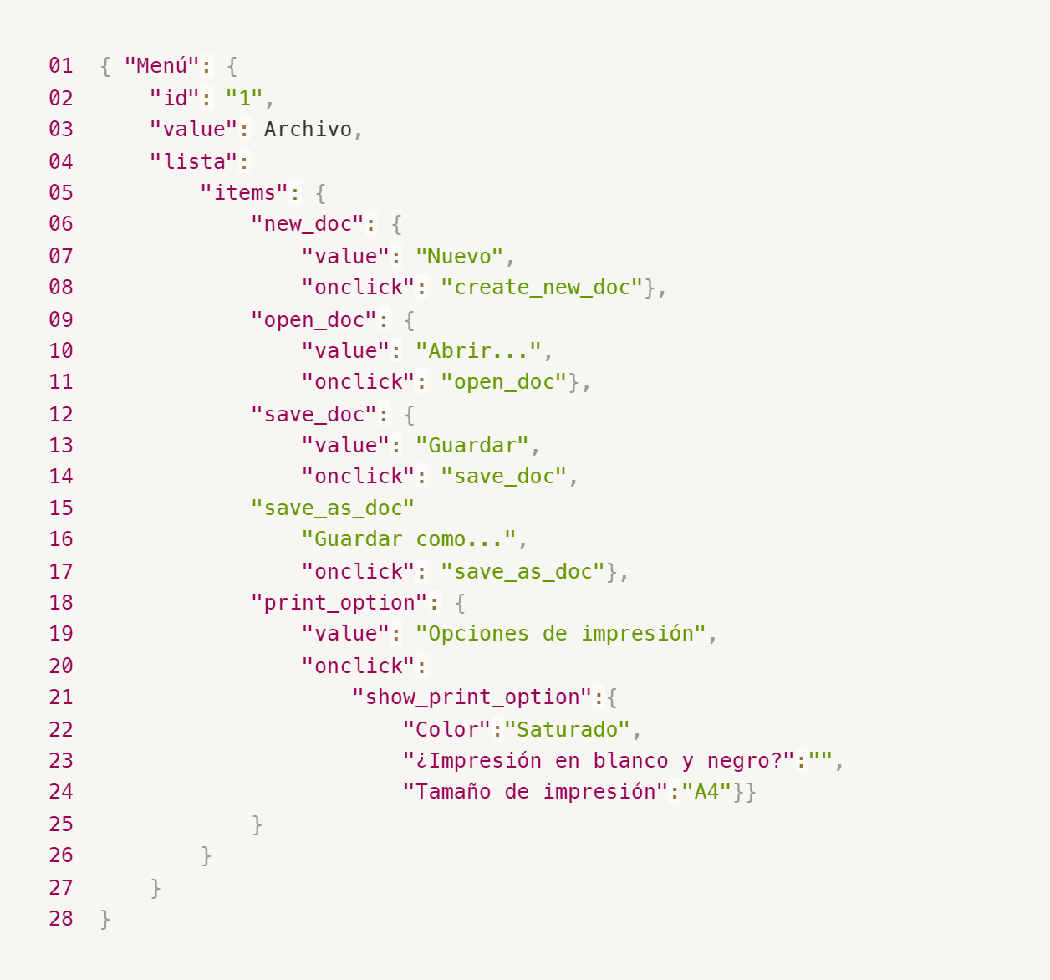
Enlace a la ilustración:
https://practicum-content.s3.us-west-1.amazonaws.com/new-markets/qa-final-project/ESP/7.1.1_esp.png
01 { "Menú": { 02 "id": "1", 03 "value": Archivo, 04 "lista": { 05 "items": { 06 "new_doc": { 07 "value": "Nuevo", 08 "onclick": "create_new_doc"}, 09 "open_doc": { 10 "value": "Abrir ... " 11 "onclick": "open_doc"}, 12 "save_doc": { 13 "value": "Guardar" 14 "onclick": "save_doc"}, 15 "save_as_doc": { 16 "Guardar como ... ", 17 "onclick": "save_as_doc"}, 18 "print_option": { 19 "value": "Opciones de impresión", 20 "onclick":{ 21 "show_print_option": { 22 "Color": "Saturado", 23 "¿ Impresión en blanco y negro?": """, 24 "Tamaño de impresión": "A4"}}} 25 } 26 } 27 } 28}
18. ¿Qué es una base de datos relacional? ¿En qué se diferencia de una no relacional?
La base de datos relacional consiste en la informacion presentada en tablas y en enlaces entre ellas mientras la no relacional es presentada su informacion sin ser tabulada necesariamente.
19. Escribe qué tipos de JOIN existen. ¿Cuál es la característica de cada uno?
Son 4, INNER, LEFT, RIGHT Y FULL JOIN. Describiendolos: INNER JOIN: Combina datos de dos tablas basándose en una condición relacionada. LEFT JOIN: Muestra todos los registros de la tabla izquierda y aquellos que coinciden en la tabla derecha. RIGHT JOIN: Similar al LEFT JOIN, pero muestra todos los registros de la tabla derecha. FULL JOIN: Combina todos los registros de ambas tablas.
Datos de origen para las siguientes tareas Estás probando un servicio que entrega comida en 30 minutos. Por ahora es una pequeña empresa, así que solo estás trabajando con cuatro tablas: Pedidos: todos los pedidos entregados ORDERS_ID: ID de pedidos, int USER_ID: ID de usuarios y usuarias, int EMPLOYEE_ID: ID de empleados y empleadas, int DELIVERY_TIME: tiempo de entrega en minutos, int ITEMS: lista de artículos, char Users: usuarios y usuarias USER_ID: ID de usuarios y usuarias, int FULL_NAME: nombre completo del usuario o usuaria, char PHONE: número de teléfono del usuario o usuaria, char ADDRESS: dirección del usuario o usuaria, char Employees: empleados y empleadas EMPLOYEE_ID: ID de empleado o empleada, int FIRST_NAME: nombre del empleado o empleada, char LAST_NAME: apellido del empleado o empleada, char PHONE: número de teléfono del empleado o empleada, char JOB_ID: ID de especialización, int Jobs: tipos de trabajo en el servicio JOB_ID: ID de especialización, int JOB_TYPE: tipo de especialización, char HOURS: número de horas de trabajo por semana, int SALARY: el salario de un empleado o empleada con la especialización dada en ---, int

Enlace a la ilustración:
https://practicum-content.s3.us-west-1.amazonaws.com/new-markets/qa-final-project/US/7.1.1.2.png?etag=ada7cdcd281a6997ea8d44e2b4a69204

20. El servicio de soporte ha recibido muchas quejas de que los pedidos que llevan arroz tardan una hora en ser entregados, aunque el servicio promete entregar en 30 minutos. Comprueba si los repartidores o repartidoras realmente se están retrasando. Selecciona todos los pedidos que tengan al menos un artículo, "arroz", y un tiempo de entrega superior a 30 minutos. La tabla resultante debe tener las ID de pedido y de repartidor o repartidora. Adjunta la solicitud SQL en la respuesta.
SELECT orders.orders_id AS orders, employee.employee_id AS employee FROM orders LEFT JOIN employees ON employee.employee_id = orders.employee_id WHERE items LIKE '%arroz%' AND delivery_time > '00:30:00';
21. La gerencia sugirió agregar una nueva característica al producto: el monitoreo que muestra los clientes más activos a lo largo del tiempo de operación de la empresa. Asegúrate de que la lista de usuarios y usuarias se muestre correctamente. En esta etapa de desarrollo, basta con comprobar solamente las ID de los y las clientes. Elige los cinco clientes o clientas más activos por número de pedidos. Muestra en la tabla resultante la ID de cada usuario o usuaria y el número de pedidos. Ordena los datos en orden descendente por el número de pedidos y selecciona los cinco clientes o clientas más activos. Adjunta la solicitud SQL en la respuesta.
SELECT COUNT(orders.orders_id) AS orders, users.user_id AS user FROM orders LEFT JOIN users ON users.user_id = orders.user_id ORDER BY orders_id DESC LIMIT 5;
22. Llegó un informe de errores del departamento de contabilidad: los salarios de los empleados y empleadas se calcularon de forma incorrecta. Resultó que casi todos los errores en los cálculos se encontraban en las hojas de cálculo de la gerencia. Muestra una lista de las ID de todos los empleados y empleadas que tienen "gerencia" como especialización, con un salario de más de $70,000. Adjunta la solicitud SQL en la respuesta.
SELECT employee.employee_id AS employee, jobs.job_type AS job_type, jobs.salary AS salary FROM employees RIGHTJOIN jobs ON jobs.job_id = employee.employee_id WHERE job_type LIKE '%gerencia%' and salary > '70,000.00';
23. Examina las siguientes tres situaciones y responde la pregunta: ¿vale la pena escribir pruebas automatizadas en este caso? Explica tu respuesta. 1) El proyecto existe desde hace mucho tiempo y se han escrito muchas pruebas manuales para el mismo. 2) El proyecto es temporal: solo durará algunos meses. 3) El proyecto es inestable: las características se cambian con frecuencia.
1) Si, si cuenta con bastante tiempo existiendo, y solo tiene pruebas manuales, deberian considerar aplicar pruebas automatizadas para ser mas eficientes a la hora de las pruebas. Por la historia de la app prodria seguir bastante tiempo mas. 2) Si los requisitos son sencillos, con pruebas manuales deberia bastar ya que el proyecto es temporal, pero si los requisitos son complejos y se ve que tomaran bastante tiempo consideraria preparar pruebas automatizadas para los requisitos de la app. 3) Solo pruebas manuales, las pruebas automatizadas deberian ser para un proyecto que sus principales funciones no esten en constante cambio.

